상품제안서
블랙 더스트 학원 보조가방 조리개가방 | 상품코드: F17395

 |  |  |  |  |  |  | 02-412-0044 | www.easy1.co.kr
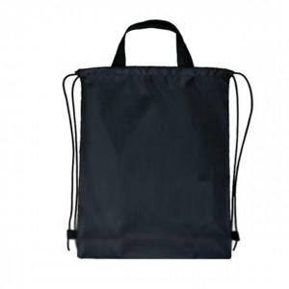

【상세/제작정보】 | *포장 없이 벌크로 (10개 한묶음) 출고됩니다.

【인쇄/포장옵션】 | 실크 / 포장불가능

【공급단가】 | 수량 | 200~ | 500~ | 1,000~ | 3,000~ | 5,000~
*VAT별도 | 단가 | 1,820원 | 1,750원 | 1,680원 | 1,620원 | 1,570원

【상품 URL】 | http://www.easy1.co.kr/src/goods_detail.php?gdno=17395

